상품제안서
유니콘 무선 블루투스 LED 사운드바 라디오스피커 | 상품코드: S21318

 |  |  |  |  |  |  | 02-713-8555 | www.synergygift.co.kr
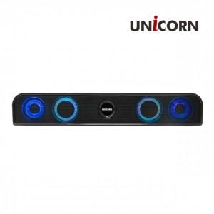

【상세/제작정보】 | 무선 블루투스 5.0 사운드바 FM라디오 / MP3 가능 듀얼 유닛 10W LED 이퀄라이즈

【인쇄/포장옵션】 | 레이저, 풀칼라 / 포장지포장

【공급단가】 | 수량 | 50~ | 100~ | 500~ | 1,000~ | 2,000~
*VAT별도 | 단가 | 16,560원 | 15,950원 | 15,340원 | 14,720원 | 14,350원

【상품 URL】 | https://www.synergygift.co.kr:443/src/goods_detail.php?gdno=21318

